BCTC - Bảng Tính toán
Crawl dữ liệu báo cáo tài chính gồm 2 job: - Job crawl dữ liệu từ web crawl - Job tính toán: tính toán ra chu kỳ khác của báo cáo tài chính từ dữ liệu crawl (ví dụ có BCTC Q1 và Q2 => tính được số của 6 tháng) => Chi tiết các bảng trong BCTC dùng job crawl hay tính toán ở trong bảng dưới đây |  |  |  |  |  | - Ghi dữ liệu tương ứng web Crawl vào DB - Tại bảng ReportdataDetail thêm cột Original với giá trị sau (1 cho dữ liệu lấy từ web Crawl, 0 với dữ liệu được tính toán) - Toàn bộ dữ liệu cũ điền original là 1 => Mục đích: phân biệt dữ liệu crawl gốc và dữ liệu tính toán -> nếu sau này có sai gì thì chạy lại cụm tính toán là đc
STT | Báo cáo từ crawl web | ReportData Term | TermID | Loại BCTC (màu vàng: bảng tính toán) | Mô tả cách lấy dữ liệu | Cập nhật lại tính toán khi | Danh sách cần tính lại khi BC này có thay đổi (DB thô thay đổi, DB thô là các BCTC màu trắng, DB tính toán là các BCTC fill màu vàng)
1 | Quý 1 | Quý 1 | 2 | BCDKT | Dữ liệu crawl web |  | Ko ảnh hưởng đến BCTC khác
2 |  |  |  | KQKD | Dữ liệu crawl web |  | - DB thô: KQKD quý 1 có thay đổi -> Tính lại các DB tính toán (màu vảng): KQKD của 6M (#8, lưu ý chỉ tính lại với original =1 để phân biệt với số #23 với original =0)), KQKD 9M (#14), KQKD 12M (#20)
3 |  |  |  | LCTT | Dữ liệu crawl web |  | Tính lại: LCTT của quý 2 (#6)
4 | Quý 2 | Quý 2 | 3 | BCDKT | Dữ liệu crawl web |  | Ko ảnh hưởng đến BCTC khác
5 |  |  |  | KQKD | Dữ liệu crawl web |  | - DB thô: KQKD quý 2 có thay đổi -> Tính lại các DB tính toán (màu vảng): KQKD của 6M (#8, lưu ý chỉ tính lại với original =1 để phân biệt với số #23 với original =0)), KQKD 9M (#14), KQKD 12M (#20)
6 |  |  |  | LCTT | Tính toán = số liệu trong bảng LCTT tương ứng lấy được từ crawl data (dữ liệu này đã ghi vào dữ liệu gốc của báo cáo 6Month (báo cáo #9) - số liệu trong bảng LCTT lấy ở Quý 1 (báo cáo #3) | Có BC #9 hoặc #3 cùng loại và cùng năm thay đổi (xóa hoặc thêm)
7 |  | 6 Months | 9 | BCDKT | Dữ liệu crawl web: ghi y sì dữ liệu BCDKT lấy được từ crawl data (giống hệt số như báo cáo STT 04) |  | Ko ảnh hưởng đến BCTC khác
8 |  |  |  | KQKD | Tính toán = số liệu trong bảng KQKD tương ứng lấy được từ crawl data (dữ liệu này đã ghi vào dữ liệu gốc của báo cáo TermID 3 (Quý 2)) + số liệu trong bảng KQKD lấy ở Quý 1 | Có BC #5 hoặc #2 cùng loại và cùng năm thay đổi (xóa hoặc thêm)
9 |  |  |  | LCTT | Dữ liệu crawl web |  | Tính lại: LCTT của quý 2 (#6) và LCTT của quý 3 (#9)
10 | Quý 3 | Quý 3 | 4 | BCDKT | Dữ liệu crawl web |  | Ko ảnh hưởng đến BCTC khác
11 |  |  |  | KQKD | Dữ liệu crawl web |  | Tính lại: KQKD của 9M (#14), KQKD 12M (#20)
12 |  |  |  | LCTT | Tính toán = số liệu trong bảng LCTT tương ứng lấy được từ crawl data (dữ liệu này đã ghi vào dữ liệu gốc của báo cáo TermID 12 (9Month)) - số liệu trong bảng LCTT tương ứng lấy được từ crawl data (dữ liệu này đã ghi vào dữ liệu gốc của báo cáo TermID 9 (6Month)) | Có BC #15 hoặc #9 cùng loại và cùng năm thay đổi (xóa hoặc thêm)
13 |  | 9 Months | 12 | BCDKT | Dữ liệu crawl web: ghi y sì dữ liệu BCDKT lấy được từ crawl data (giống hệt số như báo cáo STT 10) |  | Ko ảnh hưởng đến BCTC khác
14 |  |  |  | KQKD | Tính toán = KQKD crawl data Quý 1 + KQKD crawl data Quý 2 + KQKD crawl data Quý 3 | Có BC #11 hoặc #5 hoặc #2 cùng loại và cùng năm thay đổi (xóa hoặc thêm)
15 |  |  |  | LCTT | Dữ liệu crawl web |  | Tính lại: LCTT của quý 3 (#9) và LCTT của quý 4 (#15)
16 | Quý 4 | Quý 4 | 5 | BCDKT | Dữ liệu crawl web |  | Ko ảnh hưởng đến BCTC khác
17 |  |  |  | KQKD | Dữ liệu crawl web |  | Tính lại: KQKD của 12M (#20)
18 |  |  |  | LCTT | Tính toán = số liệu trong bảng LCTT tương ứng lấy được từ crawl data (dữ liệu này đã ghi vào dữ liệu gốc của báo cáo TermID 36 (12Month)) - số liệu trong bảng LCTT tương ứng lấy được từ crawl data (dữ liệu này đã ghi vào dữ liệu gốc của báo cáo TermID 12 (9Month)) | Có BC #21 hoặc #15 cùng loại và cùng năm thay đổi (xóa hoặc thêm)
19 |  | 12 Months | 36 (Note: termID mới thêm) | BCDKT | Dữ liệu crawl web: ghi y sì dữ liệu BCDKT lấy được từ crawl data (giống hệt số như báo cáo STT 16) |  | Ko ảnh hưởng đến BCTC khác
20 |  |  |  | KQKD | Tính toán = KQKD crawl data Quý 1 + KQKD crawl data Quý 2 + KQKD crawl data Quý 3 + KQKD crawl data Quý 3 | Có BC hoặc #11 hoặc #5 hoặc #2 cùng loại và cùng năm thay đổi (xóa hoặc thêm)
21 |  |  |  | LCTT | Dữ liệu crawl web |  | Tính lại: LCTT của quý 4 (#15)
22 | Bán niên | 6 Months 2 | 9 | BCDKT | Dữ liệu crawl web |  | Ko ảnh hưởng đến BCTC khác
23 |  |  |  | KQKD | Dữ liệu crawl web |  | Ko ảnh hưởng đến BCTC khác
24 |  |  |  | LCTT | Dữ liệu crawl web |  | Ko ảnh hưởng đến BCTC khác
25 | Năm | Năm | 1 | BCDKT | Dữ liệu crawl web |  | Ko ảnh hưởng đến BCTC khác
26 |  |  |  | KQKD | Dữ liệu crawl web |  | Ko ảnh hưởng đến BCTC khác
27 |  |  |  | LCTT | Dữ liệu crawl web |  | Ko ảnh hưởng đến BCTC khác
Note khác khi crawl và tính toán
 | Flow: Crawl data từ web Crawl -> Check trên hệ thống đã có ReportData tương ứng chưa -> nếu chưa -> Tao mới ReportDataID -> ghi dữ liệu crawl vào theo giá trị trên web crawl và ghi tương ứng cột Original với giá trị 1:
 | Flow tính toán: - Tính toán khi có các ReportDataID thêm mới -> tính toán cho các dữ liệu mới này hoặc cập nhật tính lại - Tính toán khi có dữ liệu xóa: reportDataID hoặc ReportDataDetailID bị xóa -> thì tính toán lại hoặc xóa dữ liệu tương ứng Chỉnh sửa dữ liệu từ A -> B, tương ứng với: - Xóa dữ liệu A -> Tính toán lại các báo cáo liên quan đến ông A và cập nhật (Note: do xóa BC A nên BC A sẽ thành n/a -> nên tất cả các phần tính toán dựa trên báo cáo này cũng sẽ xóa và thành n/a hết - Thêm mới dữ liệu B -> Tính mới các báo cáo: + Với ReportData: sẽ tính toán mới toàn bộ các số liệu liên quan (tương tự như khi thêm reportData mới) + Với ReportDataDetail (chỉ thay đổi số reportDataDetail, ko thay đổi mã reportData của DetailID đó): sẽ tính toán lại các ReportNorm có thay đổi
 | Job tính toán và giải thích cách tính toán: - Do các báo cáo mới tạo ra mới có 1 phần, nên job tính toán này để chèn đầy đủ dữ liệu vào 1 BCTC - Tần suất chạy job như sau: 1 lần mỗi ngày vào 12h đêm hằng ngày - Điều kiện chạy job: Chạy job 1 lần cho lần đầu tiên với dữ liệu cũ. Kể từ khi chạy job lần đầu tiên xong sẽ chạy lại dữ liệu khi: + Có báo cáo tài chính được thêm mới: lọc điều kiện Lastcreated > thời gian chạy job done liền kề trước (có trường hợp nào job chạy từ 12h đêm hôm trước đến 10h sáng ngày hôm sau ko nhỉ?) Bản ghi tại bảng ReportDatas => Job thực hiện: tạo mới bản ghi trên ReportDataDetails, cột original tạo giá trị 0 + Có báo cáo tài chính đc chỉnh sửa: lọc điều kiện Lastupdated > Lastcreated và Lastupdated > thời gian chạy job done liền kề trước Note: Lastupdated là thời gian bản ghi cuối được ghi lên hệ thống Lastcreated: là thời gian tạo bản ghi Bản ghi tại bảng ReportDataRetails => job thực hiện: tạo mới hoặc chỉnh sửa bản ghi trên ReportDataDetails (lưu ý: cột original tạo giá trị 0, nếu sửa chỉ sửa trên original giá trị 0)
 | 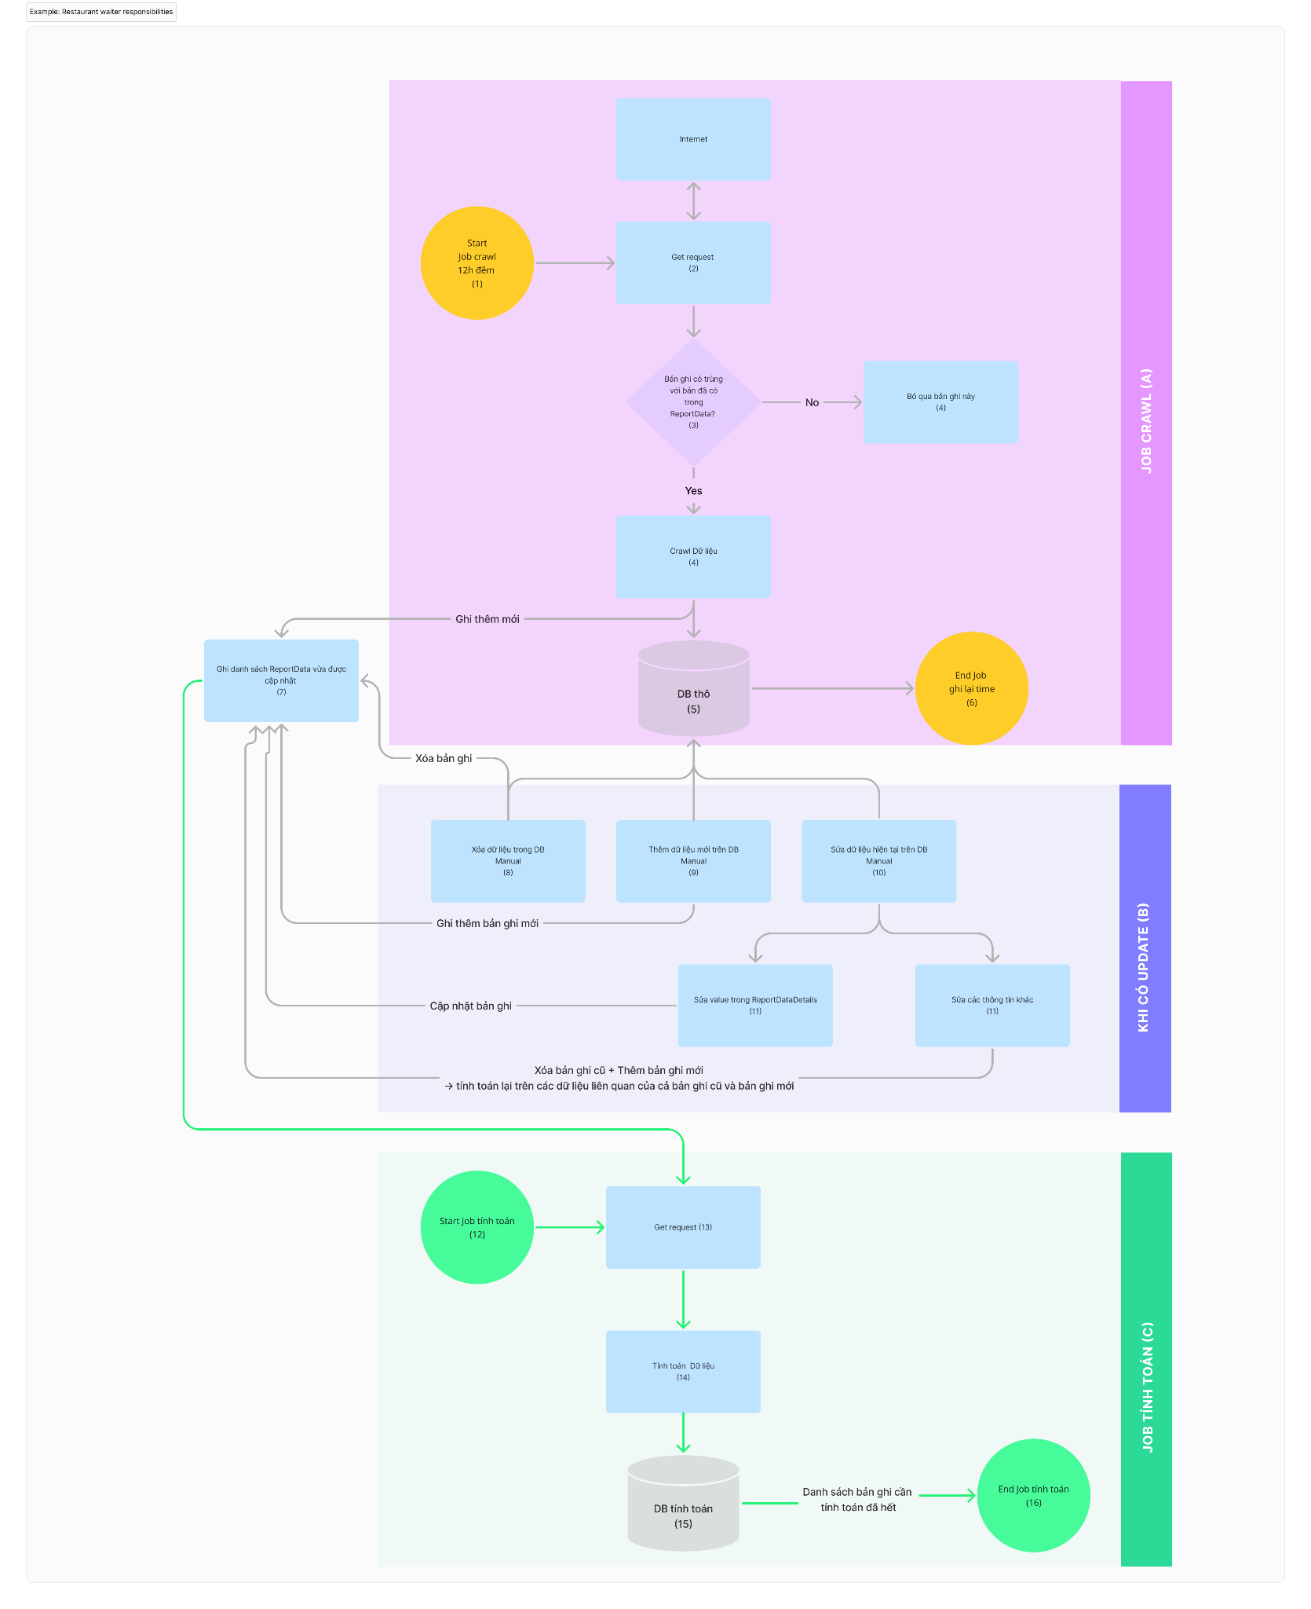 Diagram crawl và tính toán
STT | Tên |  | Mô tả |  |  | Note
1 | Start Job Crawl |  | Job định kỳ vào lúc 12h hằng ngày
2 | Get Request
3 | Check trùng bản ghi
4 | Crawl dữ liệu
5 | DB thô |  | Dữ liệu lấy từ crawl web và ghi vào DB (bảng ReportData và bảng reportDataDetail). Tại bảng ReportDataDetails, cột original tạo giá trị 0
6 | End Job Crawl |  | End job khi thỏa mãn 2 điều kiện sau: - thời gian đăng bài của bản BCTC (x) trên crawl web > Thời gian End Job của Job liền kề trước - Bản BCTC (x) đã có trên DB
7 | Danh sách các báo cáo tài chính cần tính toán qua job tính toán |  | ***Nguyên tắc: việc tính toán được dựa trên DB thô, do đó nếu DB thô có thay đổi thì các phần tính toán dựa trên dữ liệu đã thay đổi cũng cần tính toán lại ***Có 3 loại update vào DB dữ liệu thô: Xóa dữ liệu/Thêm dữ liệu/Sửa dữ liệu - Xóa dữ liệu: khi 1 bản ghi đang được dùng để tính toán bị xóa đi -> dữ liệu được tính toán dựa trên dữ liệu này cũng sẽ thay đổi -> cần cập nhật danh sách dữ liệu bị xóa để thực hiện tính toán lại - Thêm dữ liệu: khi thêm dữ liệu cần tính toán các dữ liệu trên các bảng liên quan để tính toán - Chỉnh sửa dữ liệu: + Chỉnh sửa dữ liệu value trên bảng ReportDataDetail: -> tính toán lại trên dữ liệu vừa tính + Chỉnh sửa dữ liệu ReportNormID/reportDataID trên bảng ReportDataDetail: tính toán lại giá trị liên quan ReportNormID cũ vừa bị xóa và tính toán giá trị liên quan ReportNormID vừa thêm mới + Chỉnh sửa trên bảng reportDataDetail (sửa 1 trong các giá trị sau: StockCode, ReportTermID, AuditStatus (trạng thái kiểm toán), YearPeriod, isAdjusted (có điều chỉnh hay ko), UnitedStatusID (hợp nhất hay cty mẹ) Điều kiện tính toán: Xét trên 2 ReportData có các loại liên quan tương ứng thì mới tính toán (lưu ý ko xét theo ReportNormID có hay ko, do nếu ReportNormID n/a thì giá trị tương ứng =0)
8 | Manual: Xóa dữ liệu trong DB |  | Định nghĩa: Thao tác ảnh hưởng đến DB thô từ phía user (ko phải thực hiện từ job crawl): - Xóa dữ liệu thẳng trên DB - Xóa dữ liệu từ web admin Ảnh hưởng: - khi 1 bản ghi đang được dùng để tính toán bị xóa đi -> dữ liệu được tính toán dựa trên dữ liệu này cũng sẽ thay đổi -> cần cập nhật danh sách dữ liệu bị xóa để thực hiện tính toán lại |  |  | Ví dụ: khi xóa 1 ReportDataDetailID (thông tin Lợi nhuận của HPG vào Q3/2023 thuộc KQKD) -> cần tính lại: - KQKD của 9M (#14) - KQKD 12M (#20) => có thể xem bảng đối chiếu ở cột H phía trên
9 | Manual: Thêm dữ liệu mới trên DB |  | Thao tác ảnh hưởng đến DB thô từ phía user (ko phải thực hiện từ job crawl): - Thêm dữ liệu thẳng trên DB - Thêm dữ liệu từ web admin
10 | Manual: Sửa dữ liệu hiện tại trên DB |  | Thao tác ảnh hưởng đến DB thô từ phía user (ko phải thực hiện từ job crawl): - Sửa dữ liệu thẳng trên DB - Sửa dữ liệu từ web admin
11a | - Chỉnh sửa dữ liệu value trên bảng ReportDataDetail: -> tính toán lại trên dữ liệu vừa tính |  | - Tác động: Chỉ ảnh hưởng đến 1 ReportDataDetailID - Job: tính toán lại giá trị liên quan ReportNormID vừa chỉnh sửa
11b | - Chỉnh sửa dữ liệu ReportNormID/reportDataID trên bảng ReportDataDetail: |  | - Tác động: Chỉ ảnh hưởng đến 2 ReportDataDetailID - Job: tính toán lại giá trị liên quan ReportNormID cũ vừa bị xóa và tính toán giá trị liên quan ReportNormID vừa thêm mới
11c | - Chỉnh sửa trên bảng reportData (sửa 1 trong các giá trị sau: StockCode, ReportTermID, AuditStatus (trạng thái kiểm toán), YearPeriod, isAdjusted (có điều chỉnh hay ko), UnitedStatusID (hợp nhất hay cty mẹ) |  | - Tác động: Ảnh hưởng đến toàn bộ reportData -> nên ảnh hưởng đến nhiểu ReportDataDetailID - Job: tính toán lại giá trị liên quan ReportData cũ (n ReportNormID cũ) vừa bị xóa và tính toán giá trị liên quan ReportData mới (n ReportNormID mới) vừa thêm mới |  |  | Ví dụ: tại bảng reportData, user đổi termID từ ID 4 (quý 3) sang ID 3 (quý 2) -> như vậy các dữ liệu sử dụng quý 3 để tính toán đã ko còn -> Tính lại: KQKD của 9M (#14), KQKD 12M (#20) Tính lại: LCTT của quý 3 (#9) và LCTT của quý 4 (#15) - Đồng thời thêm mới BCTC quý 2 -> Tính lại các DB tính toán (màu vảng): KQKD của 6M (#8, lưu ý chỉ tính lại với original =1 để phân biệt với số #23 với original =0)), KQKD 9M (#14), KQKD 12M (#20) Tính lại: LCTT của quý 2 (#6) và LCTT của quý 3 (#9) | Note: - Theo nguyên tắc, equation = A + B, nếu hoặc A hoặc B n/a (do ko có reportID tương ứng, ko phải do ko có reportNormID tương ứng, vì reportNormID n/a =0 còn ReportData n/a = n/a) - Có nhiều báo cáo B: B1 là báo cáo đã điều chỉnh, B2 là báo cáo chưa điều chỉnh -> Do đó nếu B1 bị xóa thì B2 thay thế lên tính và equation trên vẫn tính toán ra kết quả -> khi 1 báo cáo bị xóa thì lúc thực hiện job tính toán lại vẫn áp dụng cách tính toán như bình thường
12 | Start Job Tính toán
13 | Get Request cho job tính toán
14 | Tính toán dữ liệu
15 | DB tính toán
16 | End Job Tính toán

